TC-Customer_Website
Tanggal | Test Case ID | Modul | Deskripsi | Langkah Pengujian | Expected Result | Actual Result | Berhasil / Gagal | Diuji oleh
2025-09-12 | TC-LOGIN-001 | Login | Login dengan username & password valid | 1. Buka halaman login. 2. Masukkan username dan password customer yang valid. 3. Klik tombol "Masuk". | Sistem redirect dan menampilkan dashboard Customer. | Sistem redirect dan menampilkan dashboard Customer. | Berhasil
2025-09-12 | TC-LOGIN-002 | Login | Login dengan data yang tidak valid | 1. Buka halaman login. 2. Masukkan username dan password customer yang tidak valid. 3. Klik tombol "Masuk". | Menampilkan pesan error "Username salah, Silahkan coba lagi" dan "Password minimal 8 karakter." tetap berada di halaman login. | Menampilkan pesan error "Email atau kata sandi salah" | Berhasil |  | 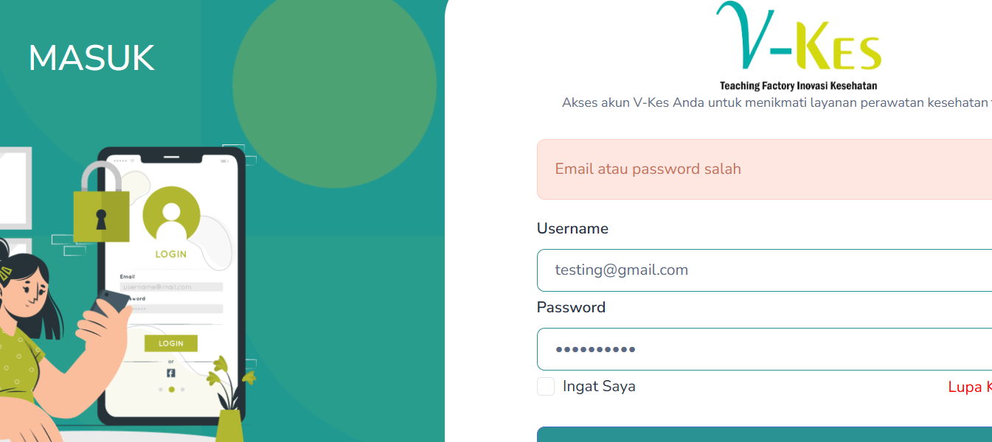
2025-09-12 | TC-LOGIN-003 | Login | Login dengan field username kosong | 1. Buka halaman login. 2. Masukkan username dan password customer yang valid. 3. Klik tombol "Masuk". | Sistem menampilkan pesan error “Username wajib diisi”. Pengguna tetap berada di halaman login. |  | Berhasil |  | 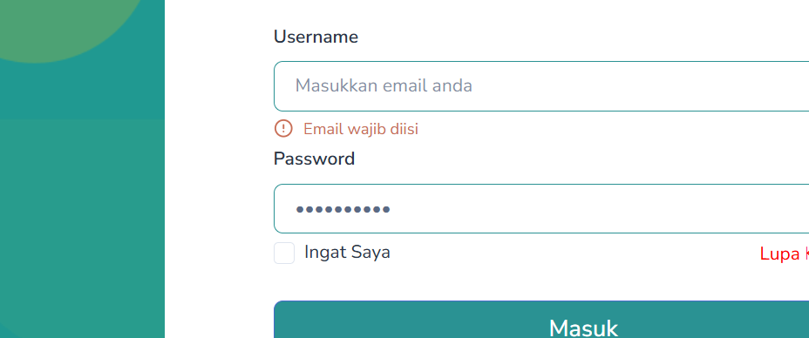
2025-09-12 | TC-LOGIN-004 | Login | Format username tidak valid | 1. Buka halaman login. 2. Masukkan username dengan format yang salah. 3. Klik tombol "Masuk". | Menampilkan pesan error “Format email tidak valid”. | Menampilkan pesan error “Please include an '@' in the email address. 'p' is missing an '@'”. | Berhasil |  | 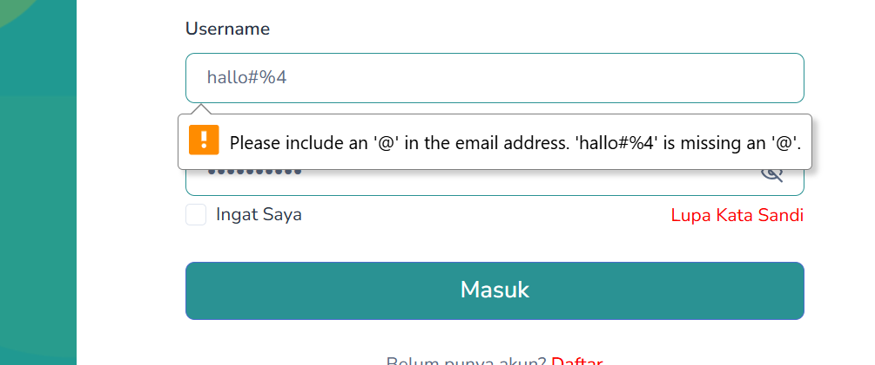
2025-09-12 | TC-LOGIN-005 | Login | Login dengan field password kosong | 1. Buka halaman login. 2. Masukkan username dan password customer yang valid. 3. Klik tombol "Masuk". | Sistem menampilkan pesan error “Password wajib diisi”. Pengguna tetap berada di halaman login. | Sistem menampilkan pesan error “Kata sandi wajib diisi”. Pengguna tetap berada di halaman login. | Berhasil |  | 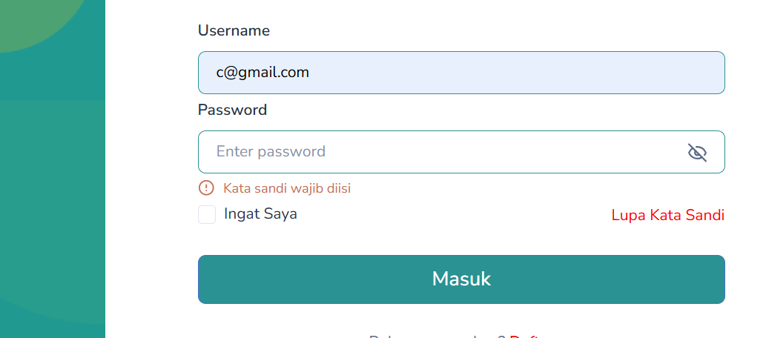
2025-09-12 | TC-LOGIN-006 | Login | Login dengan klik opsi "Ingat Saya" | 1. Buka halaman login. 2. Masukkan username dan password yang valid. 3. Centang "Ingat Saya". 4. Klik Masuk. | Username dan password akan otomatif tersimpan di chrome. | Username dan password akan otomatif tersimpan di chrome. | Berhasil
2025-09-12 | TC-LOGIN-007 | Login | Login tanpa klik opsi "Ingat Saya" | 1. Buka halaman login. 2. Masukkan username dan password yang valid. 3. Biarkan checkbos "Ingat Saya" kosong. 4. Klik Masuk. | Pengguna berhasil login ke Dashboard Customer, namun username dan password tidak tersimpan di browser (Chrome). | Pengguna berhasil login ke Dashboard Admin, namun username dan password tidak tersimpan di browser (Chrome). | Berhasil
2025-09-18 | TC-LOGIN-008 | Login | Login menggunakan akun google | 1. Buka halaman login. 4. Klik tombol "Goggle" | Menampilkan halaman akun google dan penggunna disuruh memilih akun google | Menampilkan halaman akun google dan penggunna disuruh memilih akun google | Berhasil | Laras
2025-09-12 | TC-LOGIN-009 | Login | Klik tombol Daftar akun baru, dari menu login | 1. Buka halaman login. 4. Klik tombol "Daftar" | Sistem redirect dan menampilkan menu register. | Sistem redirect dan menampilkan menu register. | Berhasil |  | 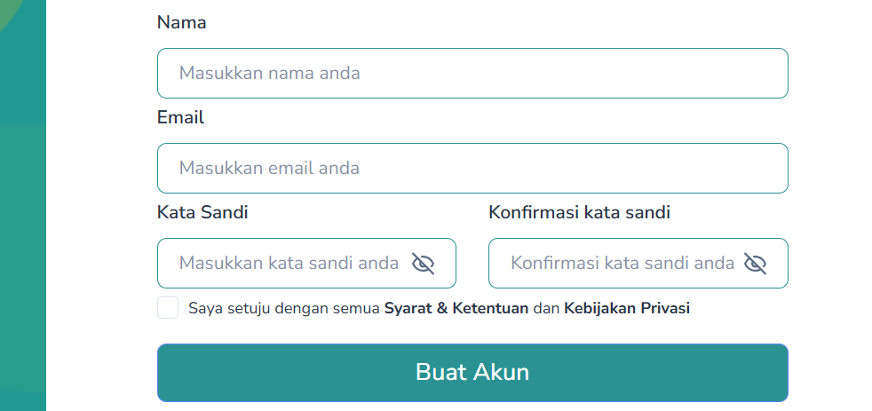
2025-09-12 | TC-LUPA-PW-001 | Lupa password | Request reset password di halaman login. | 1. Halaman login 2. Klik “Lupa Kata Sandi?” 3. Masukkan email 4. Link akan dikirim ke email | Password berhasil diganti dan dapat login dengan password baru. | Sistem menampilkan pesan 'link reset password dikirim ke email' tapi link tidak terkirim di email | Gagal |  | 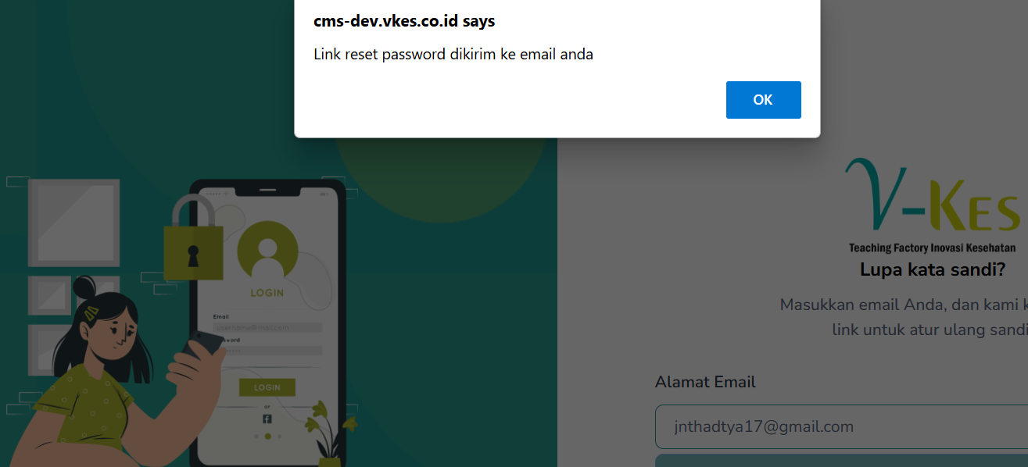
2025-09-12 | TC-REGISTER-001 | Register | Registrasi dengan data yang valid | 1. Buka halaman registrasi 2. Masukan nama, email, password, dan confirm password yang valid 3. Klik tombol "Register" | Sistem redirect dan menampilkan menu login | Sistem redirect dan menampilkan menu login | Berhasil |  | 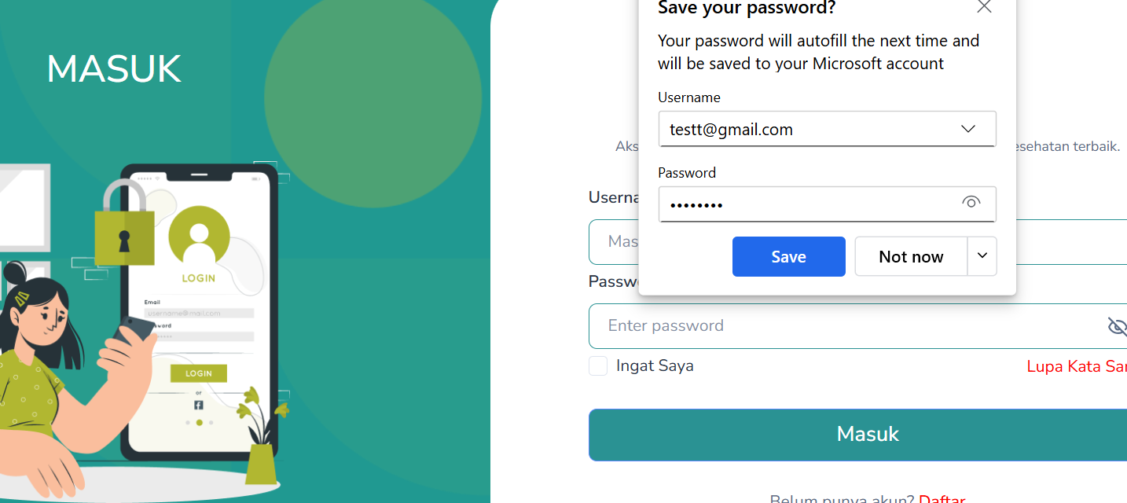
2025-09-12 | TC-REGISTER-002 | Register | Registrasi dengan email yang sudah dipakai | 1. Buka halaman registrasi 2. Masukan nama, email, password, dan confirm password yang valid 3. Klik tombol "Buat Akun" | Sistem menampilkan pesan error “Email sudah dipakai”. Pengguna tetap berada di halaman Registrasi. | Sistem menampilkan pesan error “Pendaftaran gagal”. Pengguna tetap berada di halaman Registrasi. | Berhasil |  | 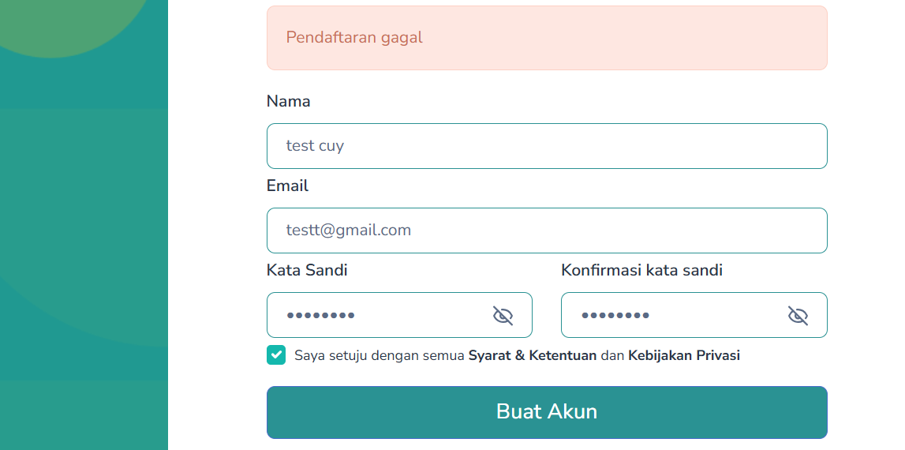
2025-09-12 | TC-REGISTER-003 | Register | Registrasi dengan confirm password yang tidak sesuai dengan password | 1. Buka halaman registrasi 2. Masukan nama, email,, password, dan confirm password yang valid 3. Klik tombol "Buat Akun" | Sistem menampilkan pesan error “Password dan Confirm password tidak sesuai”. Pengguna tetap berada di halaman Registrasi. | Sistem menampilkan pesan error “Konfirmasi kata sandi tidak cocok”. Pengguna tetap berada di halaman Registrasi. | Berhasil |  | 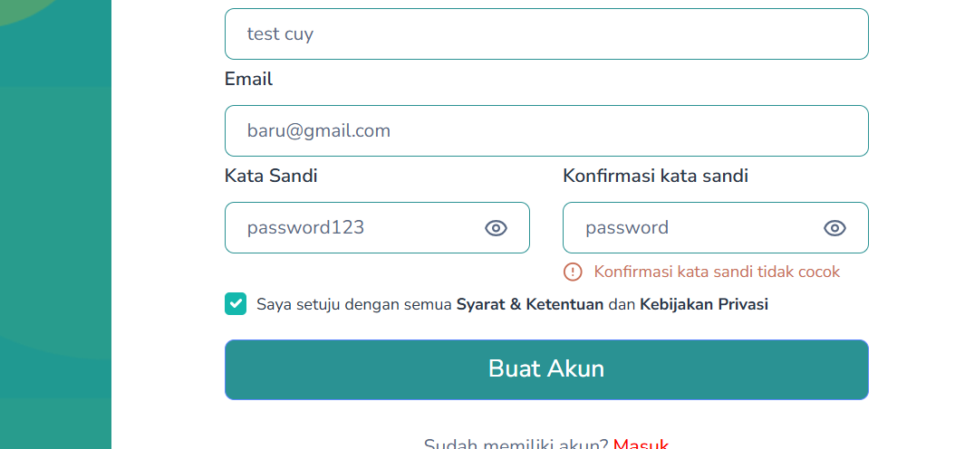
2025-09-12 | TC-REGISTER-004 | Register | Registrasi dengan memasukan email tanpa "@" | 1. Buka halaman registrasi 2. Masukan nama, email, password, dan confirm password yang valid 3. Klik tombol "Buat Akun" | Sistem menampilkan pesan error “Email wajib diisi menggunakan @”. Pengguna tetap berada di halaman Registrasi. | Sistem menampilkan pesan error “Please include an '@' in the email address. 'p' is missing an '@'”. Pengguna tetap berada di halaman Registrasi. | Berhasil |  | 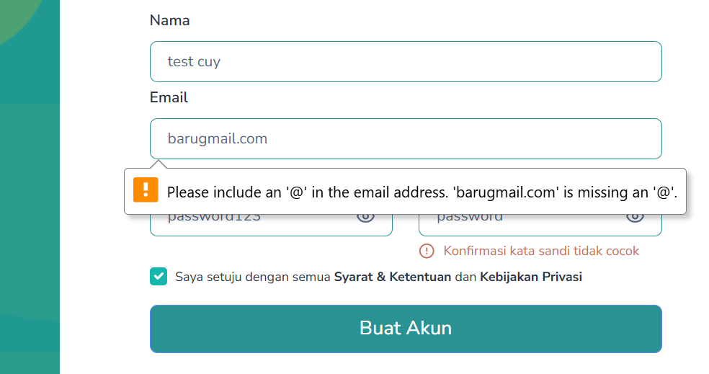
2025-09-12 | TC-REGISTER-005 | Register | Registrasi dengan memasukan password kurang dari 8 karakter | 1. Buka halaman registrasi 2. Masukan nama, email, password, dan confirm password yang valid 3. Klik tombol "Buat Akun" | Sistem menampilkan pesan error “Password minimal 8 karakter”. Pengguna tetap berada di halaman Registrasi. | Sistem menampilkan pesan error “Kata sandi minimal 6 karakter”. Pengguna tetap berada di halaman Registrasi. | Berhasil |  | 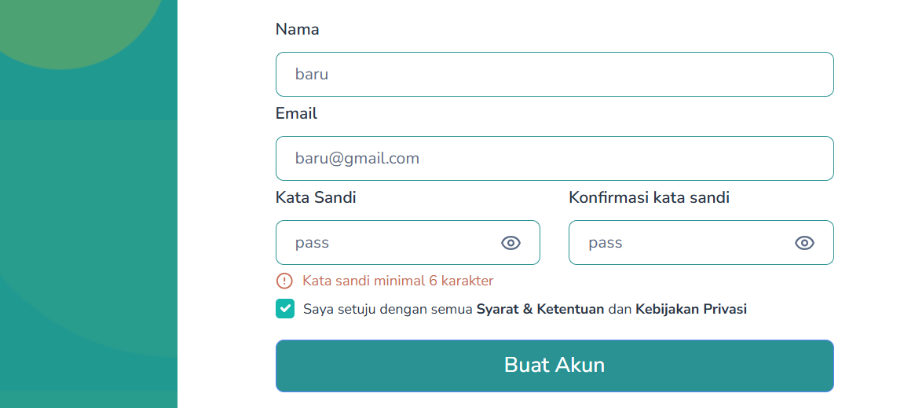
2025-09-12 | TC-REGISTER-006 | Register | Registrasi dengan field nama kosong | 1. Buka halaman registrasi 2. Kosongkan field nama 3. Masukan email, password, dan confirm password yang valid 4. Klik tombol "Buat Akun" | Sistem menampilkan pesan error “Nama wajib diisi”. Pengguna tetap berada di halaman Registrasi. | Sistem menampilkan pesan error “Nama wajib diisi”. Pengguna tetap berada di halaman Registrasi. | Berhasil |  | 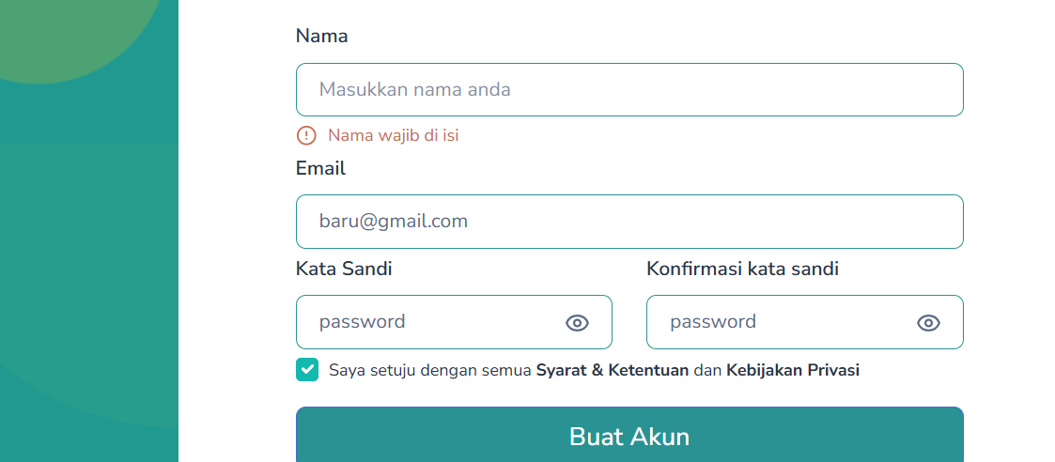
2025-09-12 | TC-REGISTER-007 | Register | Registrasi dengan field email kosong | 1. Buka halaman registrasi 2. Kosongkan field email 3. Masukan nama, password, dan confirm password yang valid 4. Klik tombol "Buat Akun" | Sistem menampilkan pesan error “Email wajib diisi”. Pengguna tetap berada di halaman Registrasi. | Sistem menampilkan pesan error “Email tidak valid”. Pengguna tetap berada di halaman Registrasi. | Berhasil |  | 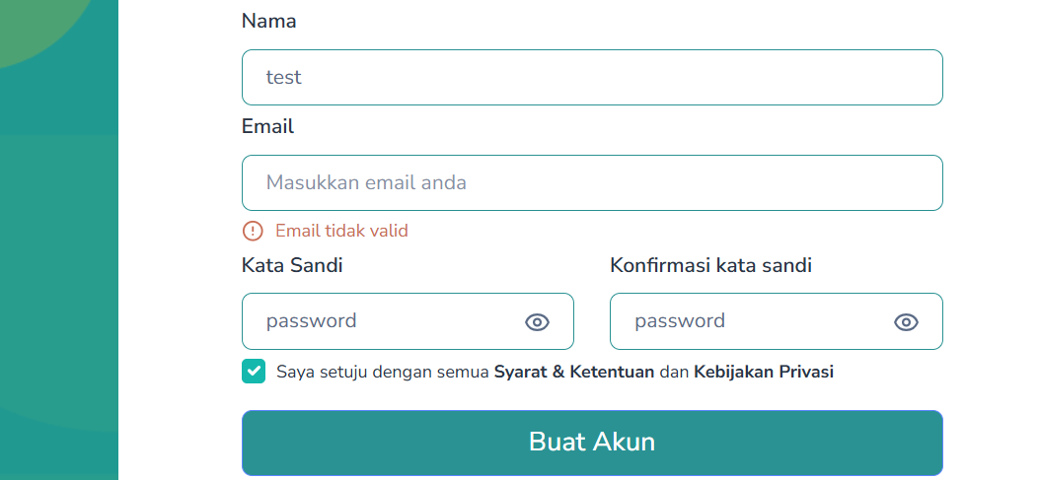
2025-09-12 | TC-REGISTER-008 | Register | Registrasi dengan field password kosong | 1. Buka halaman registrasi 2. Kosongkan field password 3. Masukan nama, email, dan confirm password yang valid 4. Klik tombol "Buat Akun" | Sistem menampilkan pesan error “Password wajib diisi”. Pengguna tetap berada di halaman Registrasi. | Sistem menampilkan pesan error “Kata sandi minimal 6 karakter” dan "Konfirmasi kata sandi tidak cocok". Pengguna tetap berada di halaman Registrasi. | Berhasil |  | 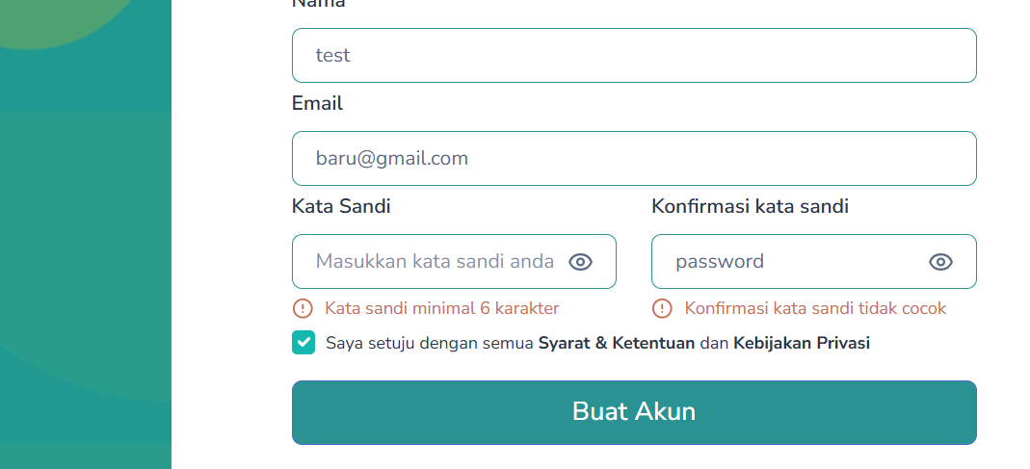
2025-09-12 | TC-REGISTER-009 | Register | Registrasi dengan field confirm password kosong | 1. Buka halaman registrasi 2. Kosongkan field confirm password 3. Masukan nama, email, dan password yang valid 4. Klik tombol "Buat Akun" | Sistem menampilkan pesan error “Confirm password wajib diisi”. Pengguna tetap berada di halaman Registrasi. | Sistem menampilkan pesan error “Konfirmasi kata sandi tidak cocok”. Pengguna tetap berada di halaman Registrasi. | Berhasil |  | 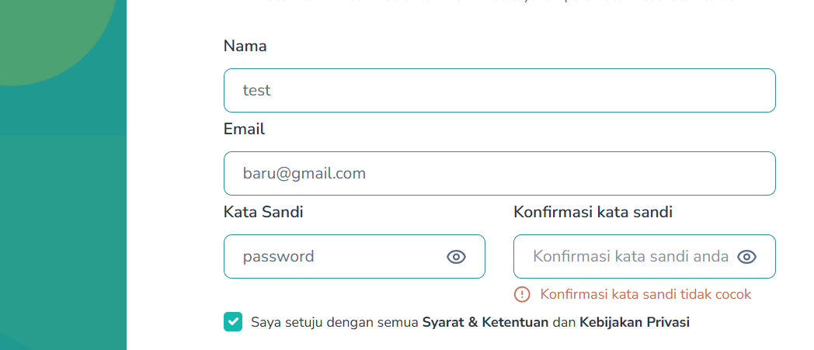
2025-09-12 | TC-REGISTER-010 | Register | Registrasi dengan klik opsi "Saya setuju dengan semua syarat & ketentuan serta kebijakan privasi" | 1. Buka halaman registrasi 2. Masukan nama depan, nama belakang, email, no telepon, password, dan confirm password yang valid 3. Centang "Saya setuju dengan semua syarat & ketentuan serta kebijakan privasi" 4. Klik tombol "Buat Akun" | Tombol "Buat Akun" bisa di klik, berhasil registrasi dan redirect ke halaman login | Tombol "Buat Akun" bisa di klik | Berhasil |  | 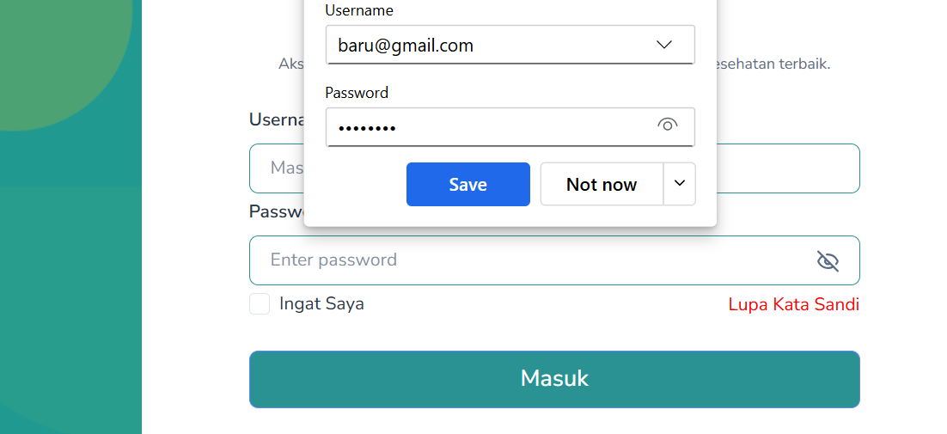
2025-09-12 | TC-REGISTER-011 | Register | Registrasi tanpa klik opsi "Saya setuju dengan semua syarat & ketentuan serta kebijakan privasi" | 1. Buka halaman registrasi 2. Masukan nama depan, nama belakang, email, no telepon, password, dan confirm password yang valid 3. Biarkan chekbos "Saya setuju dengan semua syarat & ketentuan serta kebijakan privasi" kosong 4. Klik tombol "Buat Akun" | Tombol "Buat Akun" tidak bisa di klik. Pengguna tetap berada di halaman Registrasi | Sistem menampilkan pesan error “Anda harus menyetujui syarat & ketentuan”, tombol "Buat akun" tidak bisa di klik. Pengguna tetap berada di halaman Registrasi. | Berhasil |  | 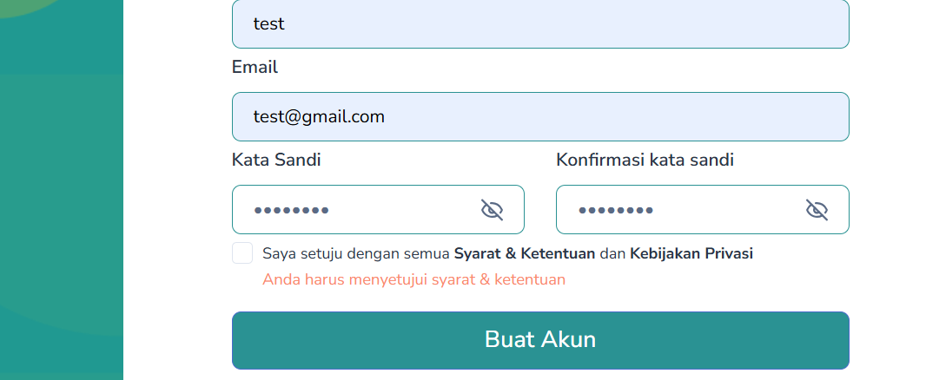
2025-09-12 | TC-REGISTER-012 | Register | Daftar menggunakan akun google | 1. Buka halaman registrasi 2. Klik tombol "Google" | Menampilkan halaman akun google dan penggunna disuruh memilih akun google, setelah itu otomatis login dengan akun google | Menampilkan halaman akun google dan penggunna disuruh memilih akun google, setelah itu otomatis login dengan akun google | Berhasil
2025-09-22 | TC-LP-001 | Landing Page | Menampilkan navbar dan fungsi navigasinya berfungsi | 1. Buka link Vkes. 2. Cek tampilan navbar pada landing page. 3. Cek tampilan Hero Section. 4. Klik semua tombol di navbar. | -Navbar tampil di bagian atas halaman dengan logo dan menu navigasi (Beranda, Tentang, Layanan, Produk, Pelatihan, Kontak). -Hero Section tampil dengan sesuai (Judul, deskripsi, gambar/ilustrasi, tombol "Cek Kesehatan Sekarang", dan button carousel.) -Semua tombol di navbar dapat diklik dan mengarahkan user ke halaman yang sesuai tanpa error. | -Navbar tampil di bagian atas halaman dengan logo dan menu navigasi (Beranda, Tentang, Layanan, Produk, Pelatihan, Kontak). -Hero Section tampil dengan sesuai (Judul, deskripsi, gambar/ilustrasi, tombol "Cek Kesehatan Sekarang", dan button carousel.) -Semua tombol di navbar dapat diklik dan mengarahkan user ke halaman yang sesuai tanpa error. | Berhasil | Laras
2025-09-22 | TC-LP-002 | Landing Page - Tombol cek kesehatan | Tombol Cek Kesehatan Sekarang redirect ke halaman cek kesehatan. | 1. Buka link Vkes. 2. Klik tombol "Cek Kesehatan Sekarang" pada Hero Section. | Redirect ke halaman Cek Kesehatan. | Redirect ke halaman Cek Kesehatan. | Berhasil | Laras
2025-09-22 | TC-LP-003 | Landing Page - Carousel hero section | Verifikasi button carousel pada Hero Section | 1. Buka link Vkes. 2. Klik panah kiri/kanan di hero section | Slider berpindah ke konten/slide lain dengan mulus dan tidak terpotong. | Slider berpindah ke konten/slide lain dengan mulus dan tidak terpotong. | Berhasil | Laras
2025-09-22 | TC-LP-004 | Landing Page - Section Tentang kami | Section Tentang Kami dapat diakses | 1. Buka link Vkes, Scroll kebawah. 2. Cek pada tampilan Section Tentang Kami. | Menampilkan: -Tombol Berita, Cek Kesehatan, dan Artikel. -Judul dan deskripsi tentang Vkes. -Tombol "Selengkapnya". | Menampilkan: -Tombol Berita, Cek Kesehatan, dan Artikel. -Judul dan deskripsi tentang Vkes. -Tombol "Selengkapnya". | Berhasil | Laras
2025-09-22 | TC-LP-005 | Tentang kami - Tombol Berita | Verifikasi fungsi tombol Berita menampilkan halaman berita. | 1. Buka link Vkes, Scroll kebawah. 2. Cek pada tampilan Section Tentang Kami. 3. Klik tombol "Berita". | Redirect ke halaman Berita, menampilkan: -Header. -Deskripsi berita. -Search Bar. -Menampilkan daftar berita dalam bentuk card. (judul, tanggal, tombol detail, label berita, dan thumbnail berita). -Pagination. -Footer. | Redirect ke halaman Berita, menampilkan: -Header. -Deskripsi berita. -Search Bar. -Menampilkan daftar berita dalam bentuk card. (judul, tanggal, tombol detail, label berita, dan thumbnail berita). -Pagination. -Footer. | Berhasil | Laras
2025-09-22 | TC-LP-006 | Tentang kami - Tombol Cek Kesehatan | Verifikasi fungsi tombol Cek Kesehatan Sekarang menampilkan halaman cek kesehatan | 1. Buka link Vkes, Scroll kebawah. 2. Cek pada tampilan Section Tentang Kami. 3. Klik tombol "Cek Kesehatan" . | Redirect ke halaman Cek Kesehatan, menampilkan: -Header. -Hero Section info dan tombol Cek Sekarang. -Tittle. -List Skrining kesehatan beserta deskripsi dan tombol Cek Sekarang. -Footer. | Redirect ke halaman Cek Kesehatan, menampilkan: -Header. -Hero Section info dan tombol Cek Sekarang. -Tittle. -List Skrining kesehatan beserta deskripsi dan tombol Cek Sekarang. -Footer. | Berhasil | Laras
2025-09-22 | TC-LP-007 | Tentang kami - Tombol Artikel | Verifikasi fungsi tombol Artikel menampilkan halaman artikel | 1. Buka link Vkes, Scroll kebawah. 2. Cek pada tampilan Section Tentang Kami. 3. Klik tombol "Artikel". | Redirect ke halaman Artikel, menampilkan: -Header. -Deskripsi artikel. -Search Bar. -Menampilkan daftar artikel dalam bentuk card (judul, tanggal, tombol detail, label artikel, dan thumbnail artikel). -Pagination. -Footer. | Redirect ke halaman Artikel, menampilkan: -Header. -Deskripsi artikel. -Search Bar. -Menampilkan daftar artikel dalam bentuk card (judul, tanggal, tombol detail, label artikel, dan thumbnail artikel). -Pagination. -Footer. | Berhasil | Laras
2025-09-22 | TC-LP-008 | Tentang kami - Tombol Selengkapnya | Tombol Selengkapnya bisa di klik dan menampilkan halaman Profil perusahaan | 1. Buka link Vkes, Scroll kebawah. 2. Cek pada tampilan Section Tentang Kami. 3. Klik tombol "Selengkapnya". | Redirect ke halaman Profil perusahaan, menampilkan: -Header. -Deskripsi. -Tombol selengkapnya. -Card berisi visi dan misi. -Footer. | Redirect ke halaman Profil perusahaan, menampilkan: -Header. -Deskripsi. -Tombol selengkapnya. -Card berisi visi dan misi. -Footer. | Berhasil | Laras
2025-09-22 | TC-LP-009 | Landing Page - Section layanan | Section layanan dapat diakses | 1. Buka link Vkes, Scroll kebawah. 2. Cek pada tampilan Section Layanan. | Menampilkan: -Deskripsi layanan. -Card berisi Thumbnail, judul, deskripsi singkat, dan tombol Selengkapnya. -Tombol "Lihat Lebih Banyak". | Menampilkan: -Deskripsi layanan. -Card berisi Thumbnail, judul, deskripsi singkat, dan tombol Selengkapnya. -Tombol "Lihat Lebih Banyak". | Berhasil | Laras
2025-09-22 | TC-LP-010 | Layanan - Tombol Selengkapnya | Tombol Selengkapnya yang ada di dalam card berfungsi | 1. Buka link Vkes, Scroll kebawah. 2. Cek pada tampilan Section Layanan. 3. Klik tombol "Selengkapnya" pada salah satu card layanan. | Redirect ke halaman detail layanan, menampilkan: -Thumbnail layanan, tanggal, judul dan deskripsi layanan. -FAQ seputar layanan. -Layanan terkait dalam bentuk card dan tombol Selengkapnya. | Gagal mengambil data | Berhasil | Laras
2025-09-22 | TC-LP-011 | Layanan - Tombol Lihat Lebih Banyak | Tombol Lihat Lebih Banyak berfungsi | 1. Buka link Vkes, Scroll kebawah. 2. Cek pada tampilan Section Layanan. 3. Klik tombol "Lihat Lebih Banyak" dibawah card. | Redirect ke halaman Layanan, menampilkan: -Header. -Deskripsi layanan. -Search Bar dan filter. -Menampilkan daftar layanan dalam bentuk card (judul, deskripsi singkat, tombol Selengkapnya) -Pagination. -Footer. | Redirect ke halaman Layanan, menampilkan: -Header. -Deskripsi layanan. -Search Bar dan filter. -Menampilkan daftar layanan dalam bentuk card (judul, deskripsi singkat, tombol Selengkapnya) -Pagination. -Footer. | Berhasil | Laras
2025-09-22 | TC-LP-012 | Landing Page - Section Cek Kesehatan | Verifikasi tampilan Cek Kesehatan | 1. Buka link Vkes, Scroll kebawah. 2. Cek pada tampilan Section Cek Kesehatan. | Menampilkan: -Title dan thumbnail. -Icon dan deskripsi setiap cek kesehatan. -Tombol Cek Sekarang. -Tombol Jelajahi Semua. | Menampilkan: -Title dan thumbnail. -Icon dan deskripsi setiap cek kesehatan. -Tombol Cek Sekarang. -Tombol Jelajahi Semua. | Berhasil | Laras
2025-09-22 | TC-LP-013 | Cek kesehatan - Tombol Cek Sekarang | Tombol Cek Sekarang berfungsi | 1. Buka link Vkes, Scroll kebawah. 2. Cek pada tampilan Section Cek Kesehatan. 3. Klik tombol "Cek Sekarang" pada salah satu layanan. | Redirect ke halaman kuesioner, menampilkan: -Header. -Progress step form (Informasi umum, informasi Kesehatan, informasi gaya hidup). -Form Informasi Umum (Jenis kelamin, tinggi dan berat badan, usia, lingkar pinggang). -Tombol "Selanjutnya". -Footer. | Redirect ke halaman kuesioner, menampilkan: -Header. -Progress step form (Informasi umum, informasi Kesehatan, informasi gaya hidup). -Form Informasi Umum (Jenis kelamin, tinggi dan berat badan, usia, lingkar pinggang). -Tombol "Selanjutnya". -Footer. | Berhasil | Laras
2025-09-22 | TC-LP-014 | Cek kesehatan - Tombol Jelajahi Semua | Tombol Jelajahi Semua berfungsi | 1. Buka link Vkes, Scroll kebawah. 2. Cek pada tampilan Section Cek Kesehatan. 3. Klik tombol "Jelajahi Semua". | Redirect ke halaman Cek Kesehatan, menampilkan: -Header. -Hero Section info dan tombol Cek Sekarang. -Tittle. -List Skrining kesehatan beserta deskripsi dan tombol Cek Sekarang. -Footer. | Redirect ke halaman Cek Kesehatan, menampilkan: -Header. -Hero Section info dan tombol Cek Sekarang. -Tittle. -List Skrining kesehatan beserta deskripsi dan tombol Cek Sekarang. -Footer. | Berhasil | Laras
2025-09-22 | TC-LP-015 | Landing Page - Section Produk Unggulan | Verifikasi tampilan section Produk Unggulan | 1. Buka link Vkes, Scroll kebawah. 2. Cek pada tampilan Section Produk Unggulan. | Menampilkan: -Deskripsi Produk unggulan. -Tombol "Lihat Selengkapnya". -Card produk berisi (Judul, deskripsi, dan tombol Lihat Detail) | Menampilkan: -Deskripsi Produk unggulan. -Tombol "Lihat Selengkapnya". -Card produk berisi (Judul, deskripsi, dan tombol Lihat Detail) | Berhasil | Laras
2025-09-22 | TC-LP-016 | Produk Unggulan - Tombol Lihat Selengkapnya | Uji tombol Lihat Selengkapnya bisa diklik | 1. Buka link Vkes, Scroll kebawah. 2. Cek pada tampilan Section Produk Unggulan. 3. Klik tombol "Lihat Selengkapnya". | Redirect ke halaman produk, menampilkan: -Hero section info dan tombol Lihat Semua Produk. -Deskripsi tentang produk. -Card produk berisi (Judul, deskripsi dan tombol Lihat Detail). -Footer. | Redirect ke halaman produk, menampilkan: -Hero section info dan tombol Lihat Semua Produk. -Deskripsi tentang produk. -Card produk berisi (Judul, deskripsi dan tombol Lihat Detail). -Footer. | Berhasil | Laras
2025-09-22 | TC-LP-017 | Produk Unggulan - Tombol Lihat Detail | Uji tombol Lihat Detail bisa diklik | 1. Buka link Vkes, Scroll kebawah. 2. Cek pada tampilan Section Produk Unggulan. 3. Klik tombol "Selengkapnya" pada salah satu produk. | Redirect ke halaman detail produk, menampilkan: -Hero section info dan tombol Mulai Konsultasi Online. -Pengertian dan deskripsi singkat soal produk. -Footer. | Redirect ke halaman detail produk, menampilkan: -Hero section info dan tombol Mulai Konsultasi Online. -Pengertian dan deskripsi singkat soal produk. -Footer. | Berhasil | Laras
2025-09-22 | TC-LP-018 | Landing Page - Section Berita | Verifikasi tampilan section Berita | 1. Buka link Vkes, Scroll kebawah. 2. Cek pada tampilan Section Berita. | Menampilkan: -Deskripsi berita. -Card berita berisi (Tanggal, Judul, label berita) -Tombol Jelajahi Semua. | Menampilkan: -Deskripsi berita. -Card berita berisi (Tanggal, Judul, label berita) -Tombol Jelajahi Semua. | Berhasil | Laras
2025-09-22 | TC-LP-019 | Berita - Tombol Jelajahi Semua | Tombol Jelajahi Semua berfungsi | 1. Buka link Vkes, Scroll kebawah. 2. Cek pada tampilan Section Berita. 3. Klik tombol "Jelajahi Semua" pada salah satu produk. | Redirect ke halaman Berita, menampilkan: -Header. -Deskripsi berita. -Search Bar. -Menampilkan daftar berita dalam bentuk card. (judul, tanggal, tombol detail, label berita, dan thumbnail berita). -Pagination. -Footer. | Redirect ke halaman Berita, menampilkan: -Header. -Deskripsi berita. -Search Bar. -Menampilkan daftar berita dalam bentuk card. (judul, tanggal, tombol detail, label berita, dan thumbnail berita). -Pagination. -Footer. | Berhasil | Laras
2025-09-22 | TC-LP-020 | Landing Page - Section Artikel | Verifikasi tampilan section Artikel | 1. Buka link Vkes, Scroll kebawah. 2. Cek pada tampilan Section Artikel. | Menampilkan: -Deskripsi artikel. -Card berita berisi (Tanggal, Judul, label artikel) -Tombol Jelajahi Semua. | Menampilkan: -Deskripsi artikel. -Card berita berisi (Tanggal, Judul, label artikel) -Tombol Jelajahi Semua. | Berhasil | Laras
2025-09-22 | TC-LP-021 | Artikel - Tombol Jelajahi Semua | Tombol Jelajahi Semua berfungsi | 1. Buka link Vkes, Scroll kebawah. 2. Cek pada tampilan Section Artikel. 3. Klik tombol "Jelajahi Semua" pada salah satu produk. | Redirect ke halaman Artikel, menampilkan: -Header. -Deskripsi artikel. -Search Bar. -Menampilkan daftar artikel dalam bentuk card (judul, tanggal, tombol detail, label artikel, dan thumbnail artikel). -Pagination. -Footer. | Redirect ke halaman Artikel, menampilkan: -Header. -Deskripsi artikel. -Search Bar. -Menampilkan daftar artikel dalam bentuk card (judul, tanggal, tombol detail, label artikel, dan thumbnail artikel). -Pagination. -Footer. | Berhasil | Laras
2025-09-22 | TC-LP-022 | Landing Page - Section Pelatihan & Webinar | Verifikasi tampilan section Pelatihan & Webinar | 1. Buka link Vkes, Scroll kebawah. 2. Cek pada tampilan Section Pelatihan & Webinar. | Menampilkan: -Deskripsi tentang pelatihan dan webinar. -Card pelatihan & webinar berisi (Tanggal, judul, dan harga). -Tombol Jelajahi Semua. | Menampilkan: -Deskripsi tentang pelatihan dan webinar. -Card pelatihan & webinar berisi (Tanggal, judul, dan harga). -Tombol Jelajahi Semua. | Berhasil | Laras
2025-09-22 | TC-LP-023 | Pelatihan & Webinar - Tombol Jelajahi Semua | Uji tombol Jelajahi semua untuk ke halaman Pelatihan & Webinar | 1. Buka link Vkes, Scroll kebawah. 2. Cek pada tampilan Section Pelatihan & Webinar. 3. Klik tombol "Jelajahi Semua". | Redirect ke halaman pelatihan & webinar, menampilkan: -Header. -Hero section info, tombol Lihat Pelatihan Pilihan dan Daftar Sekarang. -Card berisi benefit Pelatihan & Webinar. -Deskripsi soal pelatihan Vkes. -Card Pelatihan & Webinar berisi (Tanggal, judul, thumbnail, dan harga). -Tombol Jelajahi Semua. | Redirect ke halaman pelatihan & webinar, menampilkan: -Header. -Hero section info, tombol Lihat Pelatihan Pilihan dan Daftar Sekarang. -Card berisi benefit Pelatihan & Webinar. -Deskripsi soal pelatihan Vkes. -Card Pelatihan & Webinar berisi (Tanggal, judul, thumbnail, dan harga). -Tombol Jelajahi Semua. | Berhasil | Laras
2025-09-19 | TC-PRODUK-001 | Menu Produk - Akses Halaman | Redirect ke landing page produk | 1. Login sebagai customer. 2. Klik "Produk" di navbar. | Redirect ke halaman produk. | Redirect ke halaman produk. | Berhasil
2025-09-19 | TC-PRODUK-002 | Menu Produk - Akses Halaman | Akses ke halaman landing page produk | 1. Login sebagai customer. 2. Klik "Produk" di navbar. | Menampilkan: -Hero section. -Judul. -Breadcrumb. -Informasi. -Daftar produk. -Tombol selengkapnya. | Menampilkan: -Hero section. -Judul. -Breadcrumb. -Informasi. -Daftar produk. -Tombol selengkapnya. | Berhasil
2025-09-19 | TC-PRODUK-003 | Menu Produk - Breadcrumb | Breadcrumb Beranda | 1. Masuk menu produk 2. Klik "Beranda" di tombol "Beranda > Produk" | Berpindah ke halaman beranda dan menampilkan halaman beranda | Berpindah ke halaman beranda dan menampilkan halaman beranda | Berhasil
2025-09-19 | TC-PRODUK-004 | Menu Produk - Selengkapnya | Tombol Selengkapnya mengarahkan ke halaman Detail Produk. | 1. Masuk menu produk 2. Klik "Selengkapnya" di salah satu produk. | Menuju Halaman ke Detail Produk | Menuju Halaman ke Detail Produk | Berhasil
2025-09-19 | TC-DTL-PRODUK-001 | Menu Detail Produk - Breadcrumb | Breadcrumb Beranda | 1. Masuk menu produk 2. Klik "Beranda" di tombol "Beranda > Produk" | Berpindah ke halaman beranda dan menampilkan halaman beranda | Berpindah ke halaman beranda dan menampilkan halaman beranda | Berhasil
2025-09-19 | TC-DTL-PRODUK-002 | Menu Detail Produk - Breadcrumb | Breadcrumb Produk | 1. Masuk menu produk 2. Klik "Produk" di tombol "Beranda > Produk" | Berpindah ke halaman produk dan menampilkan halaman produk | Berpindah ke halaman produk dan menampilkan halaman produk | Berhasil
2025-09-18 | TC-LAYANAN-001 | Menu Layanan - Akses Halaman | Akses ke halaman menu layanan | 1. Login sebagai customer. 2. Klik menu "Layanan". | Menampilkan: -Hero section. -Breadcrumb. -Search bar. -Tombol filtering layanan. -Tombol selengkapnya. | Menampilkan: -Hero section. -Breadcrumb. -Search bar. -Tombol filtering layanan. -Tombol selengkapnya. | Berhasil
2025-09-18 | TC-LAYANAN-002 | Menu Layanan - Breadcrumb | Breadcrumb Beranda | 1. Masuk menu layanan 2. Klik "Beranda" di tombol "Beranda > Layanan" | Berpindah ke halaman beranda dan menampilkan halaman beranda | Berpindah ke halaman beranda dan menampilkan halaman beranda | Berhasil
2025-09-18 | TC-LAYANAN-003 | Menu Layanan - Search Bar | Search bar untuk mencari layanan | 1. Ketik kata kunci pada search bar. 2. Tekan enter/ikon search. | -Sistem menampilkan daftar layanan yang sesuai dengan kata kunci pencarian. -Hanya daftar layanan yang relevan yang ditampilkan | -Sistem menampilkan daftar layanan yang sesuai dengan kata kunci pencarian. -Hanya daftar layanan yang relevan yang ditampilkan | Berhasil
2025-09-18 | TC-LAYANAN-004 | Menu Layanan - Search Bar | Validasi error search bar | 1. Ketik kata kunci pada search bar. 2. Tekan enter/ikon search. | Sistem menampilkan pesan “Oops! Data Tidak Ditemukan”. | Sistem menampilkan pesan “Data Tidak Ditemukan”. | Berhasil
2025-09-18 | TC-FILTER-LAYANAN-001 | Menu Layanan - Filter | Filter berdasarkan urutan terbaru | 1. Klik tombol filter, disebelah search bar. 2. Pilih "Terbaru" pada dropdown Urutkan. | Data layanan tampil dengan urutan terbaru ke terlama. | menampilkan semua daftar layanan seperti tidak terjadi apapun | Gagal
2025-09-18 | TC-FILTER-LAYANAN-002 | Menu Layanan - Filter | Filter berdasarkan urutan terlama | 1. Klik tombol filter, disebelah search bar. 2. Pilih "Terlama" pada dropdown Urutkan. | Data layanan tampil dengan urutan terlama ke terbaru. | menampilkan semua daftar layanan seperti tidak terjadi apapun | Gagal
2025-09-18 | TC-LAYANAN-005 | Menu Layanan - Selengkapnya | Tombol Selengkapnya mengarahkan ke halaman Detail Layanan. | 1. Masuk menu layanan 2. Klik "Selengkapnya" di salah satu data. | Menuju Halaman ke Detail Layanan | Menuju Halaman ke Detail Layanan | Berhasil
2025-09-18 | TC-DTL-LAYANAN-001 | Menu Detail Layanan - Akses Halaman | Akses ke halaman menu detail layanan | 1. Masuk ke menu layanan. 2. Klik "Selengkapnya" di salah satu data. | Menampilkan: -Breadcrumb. -Hero section. -Tanggal, Nama Dokter. -Judul, Deskripsi, Dropdown Informasi. -Layanan Terkait. -Tombol selengkapnya. | Menampilkan: -Breadcrumb. -Hero section. -Tanggal, Nama Dokter. -Judul, Deskripsi, Dropdown Informasi. -Layanan Terkait. -Tombol selengkapnya. | Berhasil
2025-09-18 | TC-DTL-LAYANAN-002 | Menu Detail Layanan - Breadcrumb Navigation | Breadcrumb Beranda | 1. Masuk ke menu detail layanan. 2. Klik "Beranda" di Breadcrumb. | Kembali ke halaman Beranda | Kembali ke halaman Beranda | Berhasil
2025-09-18 | TC-DTL-LAYANAN-003 | Menu Detail Layanan - Breadcrumb Navigation | Breadcrumb Layanan | 1. Masuk ke menu detail layanan. 2. Klik "Layanan" di Breadcrumb. | Masuk ke halaman Layanan | Masuk ke halaman Layanan | Berhasil
2025-09-18 | TC-DTL-LAYANAN-004 | Dropdown Informasi | Dropdown Informasi | 1. Masuk ke menu detail layanan. 2. Klik Dropdown di informasi. | Muncul informasi yang sesuai dengan pertanyaan di informasi | Muncul informasi yang sesuai dengan pertanyaan di informasi | Berhasil
2025-09-18 | TC-DTL-LAYANAN-005 | Menu Detail Layanan - Selengkapnya | Tombol Selengkapnya di layanan terkait. | 1. Masuk ke menu layanan. 2. Klik "Selengkapnya" di salah satu data. | Menuju ke halaman Detail Layanan | Menuju ke halaman Detail Layanan | Berhasil
2025-09-21 | TC-ARTIKEL-001 | Menu Artikel - Akses Halaman | Akses ke halaman menu artikel | 1. Login sebagai customer. 2. Klik menu "Artikel". | Menampilkan: -Hero section. -Breadcrumb. -Search bar. -Filter kategori. -Data data artikel. | Menampilkan: -Hero section. -Breadcrumb. -Search bar. -Filter kategori. -Data data artikel. | Berhasil
2025-09-21 | TC-ARTIKEL-002 | Menu Artikel - Breadcrumb | Breadcrumb Beranda | 1. Masuk menu artikel 2. Klik "Beranda" di tombol "Beranda > Artikel" | Berpindah ke halaman beranda dan menampilkan halaman beranda | Berpindah ke halaman beranda dan menampilkan halaman beranda | Berhasil
2025-09-21 | TC-ARTIKEL-003 | Menu Artikel - Search Bar | Search bar untuk mencari artikel | 1. Ketik kata kunci pada search bar. 2. Tekan enter/ikon search. | -Sistem menampilkan daftar artikel yang sesuai dengan kata kunci pencarian. -Hanya daftar artikel yang relevan yang ditampilkan | -Sistem menampilkan daftar artikel yang sesuai dengan kata kunci pencarian. -Hanya daftar artikel yang relevan yang ditampilkan | Berhasil
2025-09-21 | TC-ARTIKEL-004 | Menu Artikel - Search Bar | Validasi error search bar | 1. Ketik kata kunci pada search bar. 2. Tekan enter/ikon search. | Sistem menampilkan pesan “Oops! Data Tidak Ditemukan”. | Sistem menampilkan pesan “Tidak ada data ditemukan”. | Berhasil
2025-09-21 | TC-ARTIKEL-005 | Menu Artikel - Filter | Filter kategori dokter | 1. Klik filter kategori. 2. Pilih salah satu kategori. | Menampilkan data yang sesuai dengan filter kategori | Menampilkan data yang sesuai dengan filter kategori | Berhasil
2025-09-21 | TC-ARTIKEL-006 | Menu Artikel - Akses Halaman | Redirect ke halaman detail artikel | 1. Masuk menu artikel 2. Klik salah satu data. | Redirect ke halaman detail artikel | Redirect ke halaman detail artikel | Berhasil
2025-09-21 | TC-DTL-ARTIKEL-001 | Menu Detail Artikel - Akses Halaman | Akses ke halaman menu detail artikel | 1. Masuk ke menu artikel. 2. Klik "Selengkapnya" di salah satu data. | Menampilkan: -Breadcrumb. -Hero section. -Tanggal, Kategori, Judul, Deskripsi. -Artikel Terkait. -Tombol selengkapnya. | Menampilkan: -Breadcrumb. -Hero section. -Tanggal, Kategori, Judul, Deskripsi. -Artikel Terkait. -Tombol selengkapnya. | Berhasil
2025-09-21 | TC-DTL-ARTIKEL-002 | Menu Detail Artikel - Breadcrumb Navigation | Breadcrumb Beranda | 1. Masuk ke menu detail artikel. 2. Klik "Beranda" di Breadcrumb. | Kembali ke halaman Beranda |  | Berhasil
2025-09-21 | TC-DTL-ARTIKEL-003 | Menu Detail Artikel - Breadcrumb Navigation | Breadcrumb Artikel | 1. Masuk ke menu detail artikel. 2. Klik "Artikel" di Breadcrumb. | Masuk ke halaman Artikel | Masuk ke halaman Artikel | Berhasil
2025-09-21 | TC-DTL-ARTIKEL-004 | Menu Detail Artikel - Selengkapnya | Tombol Selengkapnya di artikel terkait. | 1. Masuk ke menu detail artikel. 2. Klik "Selengkapnya". | Artikel terkait akan tambah jadi lebih banyak | Tidak ada data terkait | Gagal
2025-09-18 | TC-BERITA-001 | Menu Berita - Akses Halaman | Akses ke halaman menu berita | 1. Login sebagai customer. 2. Klik menu "Berita". | Menampilkan: -Hero section. -Breadcrumb. -Search bar. -Filter Kategori. -Data data berita. | Menampilkan: -Hero section. -Breadcrumb. -Search bar. -Data data berita. | Berhasil
2025-09-18 | TC-BERITA-002 | Menu Berita - Breadcrumb | Breadcrumb Beranda | 1. Masuk menu berita 2. Klik "Beranda" di tombol "Beranda > Berita" | Berpindah ke halaman beranda dan menampilkan halaman beranda | Berpindah ke halaman beranda dan menampilkan halaman beranda | Berhasil
2025-09-18 | TC-BERITA-004 | Menu Berita - Search Bar | Search bar untuk mencari berita | 1. Ketik kata kunci pada search bar. 2. Tekan enter/ikon search. | -Sistem menampilkan daftar berita yang sesuai dengan kata kunci pencarian. -Hanya daftar berita yang relevan yang ditampilkan | -Sistem menampilkan daftar berita yang sesuai dengan kata kunci pencarian. -Hanya daftar berita yang relevan yang ditampilkan | Berhasil
2025-09-18 | TC-BERITA-005 | Menu Berita - Search Bar | Validasi error search bar | 1. Ketik kata kunci pada search bar. 2. Tekan enter/ikon search. | Sistem menampilkan pesan “Oops! Data Tidak Ditemukan”. | Sistem menampilkan pesan “Tidak Ada Data Ditemukan”. | Berhasil
2025-09-18 | TC-BERITA-006 | Menu Berita - Filter | Filter berdasarkan kategori berita | 1. Klik tombol filter, disebelah search bar. 2. Pilih salah satu kategori pada filter berita. | Data berita tampil sesuai dengan kategori di filter. | Data berita tampil sesuai dengan kategori di filter. | Berhasil
2025-09-18 | TC-BERITA-007 | Menu Berita - Akses Halaman | Redirect ke halaman detail Berita | 1. Masuk menu berita. 2. Klik salah satu data. | Redirect ke halaman detail berita. | Redirect ke halaman detail berita. | Berhasil
2025-09-18 | TC-DTL-BERITA-001 | Menu Detail Berita - Akses Halaman | Akses ke halaman menu detail berita | 1. Masuk ke menu berita. 2. Klik salah satu data. | Menampilkan: -Breadcrumb. -Hero section. -Tanggal, Judul, Deskripsi. -Berita Terkait. -Tombol selengkapnya. | Menampilkan: -Breadcrumb. -Hero section. -Tanggal, Judul, Deskripsi. -Berita Terkait. -Tombol selengkapnya. | Berhasil
2025-09-18 | TC-DTL-BERITA-002 | Menu Detail Berita - Breadcrumb Navigation | Breadcrumb Beranda | 1. Masuk ke menu detail berita. 2. Klik "Beranda" di Breadcrumb. | Kembali ke halaman Beranda | Kembali ke halaman Beranda | Berhasil
2025-09-18 | TC-DTL-BERITA-003 | Menu Detail Berita - Breadcrumb Navigation | Breadcrumb Berita | 1. Masuk ke menu detail berita. 2. Klik "Berita" di Breadcrumb. | Masuk ke halaman Berita | Masuk ke halaman Berita | Berhasil
2025-09-18 | TC-DTL-BERITA-004 | Menu Detail Berita - Selengkapnya | Tombol Selengkapnya di berita terkait. | 1. Masuk ke menu detail berita. 2. Klik "Selengkapnya". | Akan diarahkan ke halaman berita | Akan diarahkan ke halaman berita | Berhasil
2025-09-23 | TC-PELATIHAN-001 | Pelatihan - Akses halaman | Akses ke halaman menu pelatihan & webinar | 1. Login sebagai customer. 2. Klik menu "Pelatihan" pada navbar. | Redirect ke Landing page Pelatihan & Webinar, menampilkan: -Header. -Hero section info, tombol Lihat Pelatihan Pilihan dan Daftar Sekarang. -Highlight section benefit Pelatihan & Webinar. -Deskripsi soal pelatihan Vkes. -Section Pelatihan & Webinar pilihan berisi (Tanggal, judul, thumbnail, dan harga). -Tombol Jelajahi Semua. -Footer. | Redirect ke Landing page Pelatihan & Webinar, menampilkan: -Header. -Hero section info, tombol Lihat Pelatihan Pilihan dan Daftar Sekarang. -Highlight section benefit Pelatihan & Webinar. -Deskripsi soal pelatihan Vkes. -Section Pelatihan & Webinar pilihan berisi (Tanggal, judul, thumbnail, dan harga). -Tombol Jelajahi Semua. -Footer. | Berhasil | Laras
2025-09-23 | TC-PELATIHAN-002 | Pelatihan - Tombol Lihat Pelatihan Pilihan | Uji tombol lihat pelatihan pilihan | 1. Login sebagai customer. 2. Klik menu "Pelatihan" pada navbar. 3. Klik tombol "Lihat Pelatihan Pilihan" yang ada pada hero section. | -Halaman otomatis scroll ke bagian section Pelatihan & Webinar Kesehatan pada landing page. -Section menampilkan daftar card pelatihan dengan: (Deskripsi, thumbnail, judul, tanggal, dan harga). -Tombol Jelajahi Semua. | -Halaman otomatis scroll ke bagian section Pelatihan & Webinar Kesehatan pada landing page. -Section menampilkan daftar card pelatihan dengan: (Deskripsi, thumbnail, judul, tanggal, dan harga). -Tombol Jelajahi Semua. | Berhasil | Laras
2025-09-23 | TC-PELATIHAN-003 | Pelatihan - Tombol Daftar Sekarang | Uji tombol daftar sekarang | 1. Login sebagai customer. 2. Klik menu "Pelatihan" pada navbar. 3. Klik tombol "Daftar Sekarang" yang ada pada hero section. | -Redirect ke halaman semua Pelatihan dan Webinar, menampilkan -Header. -Tombol Kembali. -Search bar. -Filter. -Daftar Card pelatihan dan webinar yang berisi (thumbail, tanggal, judul dan harga). -Pagination. -Footer | -Redirect ke halaman semua Pelatihan dan Webinar, menampilkan -Header. -Tombol Kembali. -Search bar. -Filter. -Daftar Card pelatihan dan webinar yang berisi (thumbail, tanggal, judul dan harga). -Pagination. -Footer | Berhasil | Laras
2025-09-23 | TC-ALL-PELATIHAN-001 | Semua Pelatihan - Search Bar | Mencari webinar dan pelatihan Vkes | 1. Ketik kata kunci pada search bar. 2. Klik enter/ikon search. | -Sistem menampilkan Pelatihan atau webinar yang sesuai dengan kata kunci pencarian. -Hanya Pelatihan dan Webinar relevan yang ditampilkan di tabel/list. | Tidak bisa mencari data | Gagal | Laras
2025-09-23 | TC-ALL-PELATIHAN-002 | Semua Pelatihan - Search Bar | Validasi error search bar | 1. Ketik kata kunci pada search bar. 2. Klik enter/ikon search. | Sistem menampilkan pesan “Oops! Data Tidak Ditemukan”. | Sistem menampilkan pesan “Tidak Ada Pelatihan Ditemukan”. | Berhasil | Laras
2025-09-23 | TC-ALL-PELATIHAN-003 | Semua Pelatihan - Filter | Menampilkan filter data pelatihan | 1. Halaman pelatian atau webinar. 2. Klik tombol filter, disebelah search bar. | Menampilkan: -Tanggal Mulai. -Tanggal Berakhir. -Tombol Reset, Batal, dan Terapkan. | Menampilkan: -Tanggal Mulai. -Tanggal Berakhir. -Tombol Reset, Batal, dan Terapkan. | Berhasil | Laras
2025-09-23 | TC-ALL-PELATIHAN-004 | Semua Pelatihan - Filter | Filter berdasarkan tanggal mulai | 1. Klik tombol filter, disebelah search bar. 2. Pilih rentang tanggal di field "Tanggal Mulai". | Pelatihan atau webinar yang dimulai dalam rentang tanggal tersebut ditampilkan. | Sortir tanggal tidak sesuai | Gagal | Laras
2025-09-23 | TC-ALL-PELATIHAN-005 | Semua Pelatihan - Filter | Filter berdasarkan tanggal berakhir | 1. Klik tombol filter, disebelah search bar. 2. Pilih rentang tanggal di field "Tanggal Berakhir". | Pelatihan atau webinar yang berkahir dalam rentang tanggal tersebut ditampilkan. | Sortir tanggal tidak sesuai | Gagal | Laras
2025-09-23 | TC-ALL-PELATIHAN-006 | Semua Pelatihan - Filter | Reset filter | 1. Klik tombol filter, disebelah search bar. 2. Isi semua filter, lalu klik Reset | Semua field filter kembali kosong/default | Semua field filter kembali kosong/default | Berhasil | Laras
2025-09-23 | TC-ALL-PELATIHAN-007 | Semua Pelatihan - Filter | Batalkan filter | 1. Klik tombol filter, disebelah search bar. 2. Isi semua filter, lalu klik Batal | Popup filter tertutup, dan filter tidak diterapkan | Popup filter tertutup, dan filter tidak diterapkan | Berhasil | Laras
2025-09-23 | TC-ALL-PELATIHAN-004 | Semua Pelatihan - Pendaftaran | Menampilkan halaman pendaftaran untuk pelatihan/webinar | 1. Halaman semua Pelatihan dan webinar. 2. Klik salah satu card Webinar atau Pelatihan. | -Redirect ke halaman pendaftaran Pelatihan dan Webinar, menampilkan -Progress step form (Registasi, pembayaran, selesai). -Hero section berisi (Judul, tanggal, metode pelaksanaan, harga, dan tombol Daftar Sekarang). -Deskripsi Webinar/Pelatihan (Tentang, hal yang dipelajari, skill, benefit, manfaat). | -Redirect ke halaman pendaftaran Pelatihan dan Webinar, menampilkan -Progress step form (Registasi, pembayaran, selesai). -Hero section berisi (Judul, tanggal, metode pelaksanaan, harga, dan tombol Daftar Sekarang). -Deskripsi Webinar/Pelatihan (Tentang, hal yang dipelajari, skill, benefit, manfaat). | Berhasil | Laras
2025-09-23 | TC-PENDAFTARAN-001 | Pendaftaran - Tombol Daftar Sekarang | Uji tombol daftar sekarang | 1. Halaman pendaftaran. 2. Klik tombol Daftar Sekarang pada Hero section. | -Redirect ke halaman registrasi, menampilkan -Header. -Progress Step form (Registrasi, pembayaran, selesai) -Card berisi (instruksi, Informasi mengenai pembayaran, termasuk nomor rekening dan WhatsApp admin untuk konfirmasi, alamat email support). -Form input data (Nama lengkap, alamat email, nomor telepon, instansi/profesi). -Tombol Kembali dan Selanjutnya. -Footer. | -Redirect ke halaman registrasi, menampilkan -Header. -Progress Step form (Registrasi, pembayaran, selesai) -Card berisi (instruksi, Informasi mengenai pembayaran, termasuk nomor rekening dan WhatsApp admin untuk konfirmasi, alamat email support). -Form input data (Nama lengkap, alamat email, nomor telepon, instansi/profesi). -Tombol Kembali dan Selanjutnya. -Footer. | Berhasil | Laras
2025-09-23 | TC-REGISTRASI-001 | Registrasi - Input Data | Registrasi tanpa mengisi nama lengkap | 1. Kosongkan field Nama Lengkap. 2. Isi Alamat Email, No Telepon, Nama Instansi/Profesi. 3. Klik Selanjutnya. | Sistem menampilkan pesan error "Nama Lengkap wajib diisi" | Sistem menampilkan pesan error "Nama Peserta wajib diisi" | Berhasil | Laras
2025-09-23 | TC-REGISTRASI-002 | Registrasi - Input Data | Registrasi tanpa mengisi alamat email | 1. Kosongkan field Alamat Email. 2. Isi Nama Lengkap, No Telepon, Nama Instansi/Profesi. 3. Klik Selanjutnya. | Sistem menampilkan pesan error "Alamat Email wajib diisi" | Sistem menampilkan pesan error "Email wajib diisi" | Berhasil | Laras
2025-09-23 | TC-REGISTRASI-003 | Registrasi - Input Data | Registrasi tanpa mengisi no telepon | 1. Kosongkan field No Telepon. 2. Isi Nama Lengkap, Alamat Email, Nama Instansi/Profesi. 3. Klik Selanjutnya. | Sistem menampilkan pesan error "No Telepon wajib diisi" | Sistem menampilkan pesan error "No Telepon wajib diisi" | Berhasil | Laras
2025-09-23 | TC-REGISTRASI-004 | Registrasi - Input Data | Registrasi tanpa memilih nama instansi/profesi | 1. Kosongkan opsi instansi/profesi. 2. Isi Nama Lengkap, Alamat Email, No Telepon. 3. Klik Selanjutnya. | Sistem menampilkan pesan error "Instansi/Profesi wajib diisi" | Sistem menampilkan pesan error "Instansi/Profesi wajib diisi" | Berhasil | Laras
2025-09-23 | TC-REGISTRASI-005 | Registrasi - Tombol Kembali | Kembali ke halaman pendaftaran | 1. Isi semua field input dengan valid. 2. Klik "Kembali" | -Sistem mengarahkan customer kembali ke halaman pendaftaran pelatihan & webinar. -Data yang sudah diinput sebelumnya tidak ikut tersimpan. | -Sistem mengarahkan customer kembali ke halaman pendaftaran pelatihan & webinar. -Data yang sudah diinput sebelumnya tidak ikut tersimpan. | Berhasil | Laras
2025-09-23 | TC-REGISTRASI-006 | Registrasi - Tombol Selanjutnya | Menampilkan step selanjutnya | 1. Isi semua field input dengan valid. 2. Klik "Selanjutnya" | -Data registrasi berhasil tersimpan. -Muncul notifikasi “Data Berhasil Disimpan”. -Sistem mengarahkan ke step berikutnya (Pembayaran). | -Data registrasi berhasil tersimpan. -Muncul notifikasi “Data Berhasil Disimpan”. -Sistem mengarahkan ke step berikutnya (Pembayaran). | Berhasil | Laras
2025-09-22 | TC-PEMBAYARAN-001 | Pembayaran - Tampilan halaman | Verifikasi tampilan pembayaran | 1. Klik "Selanjutnya" pada form registrasi. | -Redirect ke halaman Pembayaran, menampilkan -Progress step form (Registasi, pembayaran, selesai). -Card perintah untuk menyelesaikan proses pendaftaran. -Detail pelatihan/webinar berisi (Judul, tanggal, jam, metode pelaksanaan, dan harga). -Detail pembayaran berisi (Perhitungan harga pelatihan/webinar dengan biaya admin dan total harga). -Tombol Kembali dan Bayar sekarang. -Footer |  | Pending | Laras
2025-09-22 | TC-PEMBAYARAN-002 | Pembayaran - Validasi progress step form | Memastikan progress step form berpindah dari Registrasi ke Pembayaran sesuai urutan | 1. Klik "Selanjutnya" pada form registrasi. | -Step Registrasi ditandai sebagai selesai. -Step Pembayaran dalam kondisi aktif. -Progress bar tampil konsisten sesuai desain. |  | Pending | Laras
2025-09-22 | TC-PEMBAYARAN-003 | Pembayaran - Validasi perhitungan harga total | Memastikan sistem menampilkan total harga dengan perhitungan yang benar. | 1. Klik "Selanjutnya" pada form registrasi. 2. Redirect ke halaman Pembayaran. 3. Lihat bagian Detail Pembayaran. | -Harga sesuai dengan pelatihan/webinar pilih. -Biaya admin ditampilkan sesuai ketentuan sistem. -Total harga = Harga pelatihan + Biaya admin. -Format nominal dalam Rupiah (Rp). |  | Pending | Laras
2025-09-22 | TC-PEMBAYARAN-004 | Pembayaran - Tombol Kembali | Kembali ke halaman registrasi | 1. Klik tombol "Selanjutnya" pada form registrasi. 2. Pada halaman Pembayaran, klik tombol "Kembali". | -Sistem mengarahkan customer ke halaman Registrasi. -Data input registrasi sebelumnya tetap muncul (tidak hilang). -Progress step form berubah, step Registrasi kembali aktif. |  | Pending | Laras
2025-09-22 | TC-PEMBAYARAN-005 | Pembayaran - Tombol Bayar sekarang | Memproses pembayaran dan mengarahkan ke step berikutnya | 1. Lengkapi field registrasi dengan data valid. 2. Klik tombol "Selanjutnya" untuk masuk ke halaman Pembayaran. 3. Periksa detail pembayaran. 4. Klik tombol "Bayar sekarang". | -Sistem menampilkan notifikasi “Selamat, Kamu Sudah Terdaftar!” pada header. -Progress step form menunjukkan status di tahap Selesai. Halaman menampilkan detail pelatihan/webinar yang sudah didaftarkan, termasuk: (Judul pelatihan/webinar, tanggal, jam, dan metode pelaksanaan). Sistem menampilkan pesan konfirmasi tambahan: “Harap simpan bukti ini atau cek email secara berkala.” “Link webinar akan dikirimkan ke email Anda.” Detail transaksi berisi (Harga Pelatihan, Metode Pembayaran, Waktu Transaksi, Jumlah, Biaya Admin, Total Bayar, dan Status Pembayaran). Tersedia tombol Kembali dan Lihat Riwayat. |  | Pending | Laras
2025-09-22 | TC-PEMBAYARAN-006 | Pembayaran – Validasi Gagal | Validasi jika pembayaran gagal diproses | 1. Lengkapi field registrasi dengan data valid. 2. Klik tombol "Selanjutnya" untuk masuk ke halaman Pembayaran. 3. Periksa detail pembayaran. 4. Klik tombol "Bayar sekarang". | Sistem menampilkan pop-up/error message “Ops, Pembayaran Anda Gagal!” |  | Pending | Laras
2025-09-18 | TC-PROFIL-WEBSITE-001 | Menu Profil Website - Akses Halaman | Akses ke halaman menu profil website | 1. Klik dropdown "Tentang" di navbar. 2. Klik menu "Profil Website". | Menampilkan: -Hero section. -Breadcrumb. -Tombol selengkapnya. -Visi dan misi. | Menampilkan: -Hero section. -Breadcrumb. -Tombol selengkapnya. -Visi dan misi. | Berhasil
2025-09-18 | TC-PROFIL-WEBSITE-002 | Menu Profil Website- Breadcrumb | Breadcrumb Beranda | 1. Masuk menu profil website 2. Klik "Beranda" di tombol "Beranda > Profil website" | Berpindah ke halaman beranda dan menampilkan halaman beranda. | Berpindah ke halaman beranda dan menampilkan halaman beranda. | Berhasil
2025-09-18 | TC-PROFIL-WEBSITE-003 | Menu Profil Website- Selengkapnya | Tombol selengkapnya | 1. Masuk menu profil website 2. Klik tombol "Selengkapnya" | Diarahkan ke menu dashboard | Diarahkan ke menu dashboard | Berhasil
2025-09-18 | TC-TIM-001 | Menu Tim - Akses Halaman | Akses ke halaman menu Tim | 1. Klik dropdown "Tentang" di navbar. 2. Klik menu "Tim". | Menampilkan: -Hero section. -Breadcrumb. -Filter kategori dokter. -Data data tim. -Tombol "Selengkapnya". | Menampilkan: -Hero section. -Breadcrumb. -Filter kategori dokter. -Data data tim. | Berhasil
2025-09-18 | TC-TIM-002 | Menu Tim - Breadcrumb | Breadcrumb Beranda | 1. Masuk menu tim 2. Klik "Beranda" di tombol "Beranda > Tentang Tim" | Berpindah ke halaman beranda dan menampilkan halaman beranda. | Berpindah ke halaman beranda dan menampilkan halaman beranda. | Berhasil
2025-09-18 | TC-TIM-003 | Menu Tim - Filter | Filter kategori dokter | Klik salah satu kategori dokter | -Sistem menampilkan daftar dokter yang sesuai dengan filter kategori. | -Sistem menampilkan daftar dokter yang sesuai dengan filter kategori. | Berhasil
2025-09-19 | TC-KONTAK-001 | Menu Kontak - Akses Halaman | Akses ke halaman menu kontak | 1. Login sebagai customer. 2. Klik menu "Kontak" di navbar. | Menampilkan: -Hero section. -Breadcrumb. -Lokasi, Alamat email, Nomor telepon. -Form pertanyaan berisi Nama lengkap, Alamat email, No telp, Pesan atau pertanyaan. -Tombol "Kirim Pertanyaan". | Menampilkan: -Hero section. -Breadcrumb. -Lokasi, Alamat email, Nomor telepon. -Form pertanyaan berisi Nama lengkap, Alamat email, No telp, Pesan atau pertanyaan. -Tombol "Kirim Pertanyaan". | Berhasil
2025-09-19 | TC-KONTAK-002 | Menu Kontak - Breadcrumb | Breadcrumb Beranda | 1. Masuk menu kontak 2. Klik "Beranda" di tombol "Beranda > Kontak" | Berpindah ke halaman beranda dan menampilkan halaman beranda | Berpindah ke halaman beranda dan menampilkan halaman beranda | Berhasil
2025-09-19 | TC-KONTAK-003 | Menu Kontak - Kirim Pertanyaan | Mengirim pertanyaan | 1. Masukan Nama lengkap, Alamat Email, No telp, Pesan atau pertanyaan. 2. Klik tombol "Kirim Pertanyaan" | Pesan atau pertanyaan kekirim dan muncul pesan berhasil dikirim | Muncul pesan error dan pesan tidak terkirim | Berhasil
2025-09-19 | TC-KONTAK-004 | Menu Kontak - Kirim Pertanyaan | Kirim pertanyaan dengan field nama lengkap kosong | 1. Buka halaman kontak 2. Kosongkan field nama lengkap 3. Masukan email, no telp, dan pesan atau pertanyaan 4. Klik tombol "Kirim pertanyaan" | Sistem menampilkan pesan error “Nama wajib diisi”. Pengguna tetap berada di halaman kontak. | Sistem menampilkan pesan error “Name must be at least 2 characters”. Pengguna tetap berada di halaman kontak. | Berhasil
2025-09-19 | TC-KONTAK-005 | Menu Kontak - Kirim Pertanyaan | Kirim pertanyaan dengan field email kosong | 1. Buka halaman kontak 2. Kosongkan field email 3. Masukan nama lengkap, no telp, dan pesan atau pertanyaan 4. Klik tombol "Kirim pertanyaan" | Sistem menampilkan pesan error “Email wajib diisi”. Pengguna tetap berada di halaman kontak. | Sistem menampilkan pesan error “Invalid email address”. Pengguna tetap berada di halaman kontak. | Berhasil
2025-09-19 | TC-KONTAK-006 | Menu Kontak - Kirim Pertanyaan | Kirim pertanyaan dengan field no telp kosong | 1. Buka halaman kontak 2. Kosongkan field no telp 3. Masukan nama lengkap, email, dan pesan atau pertanyaan 4. Klik tombol "Kirim pertanyaan" | Sistem menampilkan pesan error “No telp wajib diisi”. Pengguna tetap berada di halaman kontak. | Sistem menampilkan pesan error “Phone numbers can only contain numbers”. Pengguna tetap berada di halaman kontak. | Berhasil
2025-09-19 | TC-KONTAK-007 | Menu Kontak - Kirim Pertanyaan | Kirim pertanyaan dengan field pesan atau pertanyaan kosong | 1. Buka halaman kontak 2. Kosongkan field pesan atau pertanyaan 3. Masukan nama lengkap, email, no telp, dan pesan atau pertanyaan 4. Klik tombol "Kirim pertanyaan" | Sistem menampilkan pesan error “Pesan atau pertanyaan wajib diisi”. Pengguna tetap berada di halaman kontak. | Sistem menampilkan pesan error “Message is too short”. Pengguna tetap berada di halaman kontak. | Berhasil
2025-09-19 | TC-PROFIL-CUST-001 | Menu Profil Customer - Akses Halaman | Akses ke halaman menu profil customer | 1. Login sebagai customer. 2. Klik logo profil di pojok kanan atas. 3. Klik "Profil Saya" | Menampilkan: -Foto profil, Username, Email. -Tombol Profil saya, Riwayat cek kesehatan, Riwayat pelatihan, dan Keluar. -Informasi profil. -Foto profil, Field Username, Email, Password Lama, dan Password Baru. -Tombol "Simpan". | Menampilkan: -Foto profil, Username, Email. -Tombol Profil saya, Riwayat cek kesehatan, Riwayat pelatihan, dan Keluar. -Informasi profil. -Foto profil, Field Username, Email, Password Lama, dan Password Baru. -Tombol "Simpan". | Berhasil
2025-09-19 | TC-PROFIL-CUST-002 | Menu Profil Customer - Ganti Password | Mengganti password di menu profil customer | 1. Masuk menu profil customer 2. Masukan password baru di field "Ganti Password" 3. Klik simpan | Password akan diganti ke password baru | Muncul pesan profil diperbarui dan password akan diganti ke password baru | Berhasil
2025-09-23 | TC-RWT-CEK KESEHATAN-001 | Riwayat cek kesehatan - Akses halaman | Akses ke halaman Riwayat Cek Kesehatan | 1. Klik Foto Profil paling kanan pada navbar. 2. Klik "Riwayat Cek Kesehatan". | Menampilkan: -Sidebar kiri berisi Foto profil, nama user dan email. -Menu pada sidebar berisi (Profil Saya, Riwayat Cek Kesehatan, Riwayat Pelatihan, dan tombol Logout) -Judul Riwayat Cek Kesehatan -Card Daftar Riwayat berisi (Nama pemeriksaan, gambar, tanggal, hasil skor, dan catatan diagnosis). -Pagination. -Footer. | Menampilkan: -Sidebar kiri berisi Foto profil, nama user dan email. -Menu pada sidebar berisi (Profil Saya, Riwayat Cek Kesehatan, Riwayat Pelatihan, dan tombol Logout) -Judul Riwayat Cek Kesehatan -Card Daftar Riwayat berisi (Nama pemeriksaan, gambar, tanggal, hasil skor, dan catatan diagnosis). -Pagination. -Footer. | Berhasil | Laras
2025-09-24 | TC-RWT-CEK KESEHATAN-002 | Riwayat cek kesehatan - Akses halaman | Validasi error ketika membuka riwayat cek kesehatan | 1. Klik Foto Profil paling kanan pada navbar. 2. Klik "Riwayat Cek Kesehatan". | Menampilkan pesan "Ops, belum ada riwayat cek kesehatan" |  | Pending | Laras
2025-09-25 | TC-RWT-CEK KESEHATAN-003 | Riwayat cek kesehatan - Pagination | Akses pagination valid | 1. Klik Foto Profil di navbar kanan atas. 2. Klik "Riwayat Cek Kesehatan". 3. Klik nomor halaman. 4. Klik tombol Next (›). 5. Klik tombol Previous (‹). | - Daftar riwayat berpindah ke halaman sesuai nomor yang dipilih - Tombol Next menampilkan data halaman berikutnya - Tombol Previous menampilkan data halaman sebelumnya |  | Pending | Laras
2025-09-23 | TC-RWT-PELATIHAN-001 | Riwayat pelatihan - Akses halaman | Akses ke halaman Riwayat Pelatihan | 1. Klik Foto Profil paling kanan pada navbar. 2. Klik "Riwayat Pelatihan". | Menampilkan: -Sidebar kiri berisi Foto profil, nama user dan email. -Menu pada sidebar berisi (Profil Saya, Riwayat Cek Kesehatan, Riwayat Pelatihan, dan tombol Logout) -Judul Riwayat Pelatihan -Card Daftar Riwayat berisi (Nama pelatihan, thumbnail, tanggal, status pelatihan). -Lunas (Tombol Absensi dan Download Sertifikat). -Pending (Tombol Lanjutkan Pembayaran). -Pagination. -Footer. | Menampilkan: -Sidebar kiri berisi Foto profil, nama user dan email. -Menu pada sidebar berisi (Profil Saya, Riwayat Cek Kesehatan, Riwayat Pelatihan, dan tombol Logout) -Judul Riwayat Pelatihan -Card Daftar Riwayat berisi (Nama pelatihan, thumbnail, tanggal, status pelatihan). -Lunas (Tombol Absensi dan Download Sertifikat). -Pending (Tombol Lanjutkan Pembayaran). -Pagination. -Footer. | Berhasil | Laras
2025-09-23 | TC-RWT-PELATIHAN-002 | Riwayat pelatihan - Akses halaman | Validasi error ketika membuka riwayat pelatihan | 1. Klik Foto Profil paling kanan pada navbar. 2. Klik "Riwayat Pelatihan". | Menampilkan pesan "Ops, riwayat pelatihan belum tersedia" | Menampilkan pesan "Belum ada riwayat pelatihan" | Berhasil | Laras
2025-09-23 | TC-RWT-PELATIHAN-003 | Riwayat pelatihan - Tombol Absensi | Uji tombol absensi pada pelatihan dengan status lunas | 1. Klik menu Riwayat Pelatihan. 2. Pilih pelatihan dengan status Lunas. 3. Klik tombol Absensi. | Muncul Pop up Absensi berisi: -Nama Pelatihan -Nama Peserta -Waktu Pelaksanaan -Tombol Batal dan Absen | Masih berstatus pending | Pending | Laras
2025-09-23 | TC-ABSENSI-001 | Riwayat pelatihan - Tombol Absen | Absen ketika memulai pelatihan | 1. Klik menu Riwayat Pelatihan. 2. Pilih pelatihan dengan status Lunas. 3. Klik tombol Absensi. 4. Klik tombol Absen. | Muncul tampilan pesan konfirmasi “Absen Berhasil” dan tombol Kembali. | Masih berstatus pending | Pending | Laras
2025-09-23 | TC-ABSENSI-002 | Riwayat pelatihan - Tombol Batal | Membatalkan absensi | 1. Klik menu Riwayat Pelatihan. 2. Pilih pelatihan dengan status Lunas. 3. Klik tombol Absensi. 4. Klik tombol Batal. | -Sistem menutup Popup absensi. -Customer tetap berada di halaman Riwayat Pelatihan. -Tidak ada data absensi yang tercatat. | Masih berstatus pending | Pending | Laras
2025-09-23 | TC-RWT-PELATIHAN-004 | Riwayat pelatihan - Tombol Download Sertifikat | Uji tombol untuk download sertifikat | 1. Klik menu Riwayat Pelatihan. 2. Pilih pelatihan dengan status Lunas. 3. Klik tombol Download Sertifikat. | Menampilkan: -Judul Preview Sertifikat. -Sertifikat berisi (Nomor sertifikat, kode QR, nama peserta, nama pelatihan, tanggal pelaksanaan, dan tanda tangan). -Tombol Kembali. -Tombol Download. | Masih berstatus pending | Pending | Laras
2025-09-23 | TC-DOWNLOAD-001 | Riwayat pelatihan - Tombol Download | Untuk mendownload sertifikat pelatihan | 1. Halaman preview sertifikat. 2. Klik tombol "Download". | -Tampil pop up unduh sertifikat. -File dapat dibuka tanpa error dan menampilkan isi sertifikat sesuai dengan preview -Sistem berhasil mengunduh sertifikat pelatihan dalam format file yang sesuai. | Masih berstatus pending | Pending | Laras
2025-09-23 | TC-DOWNLOAD-002 | Riwayat pelatihan - Tombol Kembali | Kembali ke halaman riwayat pelatihan | 1. Halaman preview sertifikat. 2. Klik tombol "Kembali". | Redirect ke halaman Riwayat Pelatihan | Masih berstatus pending | Pending | Laras
2025-09-23 | TC-RWT-PELATIHAN-005 | Riwayat pelatihan - Tombol Lanjutkan Pembayaran | Uji tombol lanjutkan pembayaran pada pelatihan dengan status pending | 1. Klik menu Riwayat Pelatihan. 2. Pilih pelatihan dengan status pending. 3. Klik tombol Lanjutkan Pembayaran. | -Sistem mengarahkan customer ke halaman pembayaran. -Detail pelatihan yang dipilih ditampilkan dengan benar (judul pelatihan/webinar, tanggal, jam, metode pelaksanaan, harga total bayar). -User dapat melanjutkan proses pembayaran sesuai metode yang tersedia. | -Sistem mengarahkan customer ke halaman pembayaran. -Detail pelatihan yang dipilih ditampilkan dengan benar (judul pelatihan/webinar, tanggal, jam, metode pelaksanaan, harga total bayar). -User dapat melanjutkan proses pembayaran sesuai metode yang tersedia. | Berhasil | Laras
2025-09-22 | TC-LP-CEK-KESEHATAN-001 | Landing cek kesehatan - Akses Halaman | Akses ke landing page cek kesehatan | 1. Landing page Utama. 2. Klik Tombol Cek Kesehatan. | Menampilkan: -Hero Section dengan tombol Cek Sekarang. -Judul section “Pilih Jenis Skrining Sesuai Kebutuhan Anda”. -Card daftar skrining Kesehatan berisi (Judul, deskripsi, tombol Cek Sekarang). -Pagination. -Footer. |  | Berhasil
2025-09-22 | TC-LP-CEK-KESEHATAN-002 | Landing cek kesehatan - Tombol Cek Sekarang | Uji tombol cek sekarang card skrining kesehatan | 1. Halaman Landing page Cek Kesehatan. 2. Pada salah satu card skrining kesehatan. 3. Klik tombol “Cek Sekarang”. | -Redirect ke halaman Form Kuesioner. -Progress step form (Informasi Umum dan Informasi Kesehatan). -Judul section Informasi Umum. -Formulir menampilkan inputan (Opsi jenis Kelamin, field input tinggi dan berat, opsi rentang usia, opsi rentang tekanan darah). -Tombol Selanjutnya untuk melanjutkan ke step berikutnya. Footer. | Muncul pesan eror 404 Halaman tidak ditemukan | Gagal
2025-09-22 | TC-KUESIONER-001 | Informasi Umum - Tombol Selanjutnya | Tombol untuk melanjutkan ke step berikutnya | 1. Form kuesioner (Informasi Umum). 2. Klik "Selanjutnya". | -Redirect ke step selanjutnya. -Judul section Informasi Kesehatan. -Menampilkan beberapa pertanyaan Kesehatan. -Setiap pertanyaan memiliki tombol jawaban Iya dan Tidak. -Tombol Kembali untuk kembali ke Step (Informasi Umum). -Tombol Selanjutnya untuk ke halaman hasil cek Kesehatan. -Footer. |  | Pending
2025-09-22 | TC-KUESIONER-002 | Informasi Kesehatan - Tombol Kembali | Kembali ke form informasi umum | 1. Form kuesioner (Informasi Kesehatan). 2. Klik "Kembali". | -Sistem menampilkan kembali form Informasi Umum (Step 1). -Data yang sudah diisi pada form Informasi Umum tetap tersimpan. -Progress bar berubah, menandai Informasi Umum sebagai step aktif. |  | Pending
2025-09-22 | TC-KUESIONER-003 | Informasi Kesehatan - Tombol Selanjutnya | Tombol untuk melihat hasil cek kesehatan | 1. Form kuesioner (Informasi Kesehatan). 2. Klik "Selanjutnya". | -Redirect ke halaman Hasil Cek Kesehatan. -Menampilkan hasil skor risiko beserta penjelasan terkait tingkat risiko. -List berisi tips menjaga kesehatan terkait hasil yang diperoleh. -Di sisi kanan halaman muncul section Artikel Terkait dengan daftar artikel yang relevan dan tombol Selanjutnya. -Footer. |  | Pending
2025-09-22 | TC-HASIL-TES-001 | Artikel Terkait - Tombol Selengkapnya | Verifikasi fungsi tombol selengkapnya pada section Artikel Terkait | 1. Halaman Hasil Cek Kesehatan. 2. Section Artikel Terkait. 3. Klik tombol "Selengkapnya". | Redirect ke halaman Utama Artikel

